问题
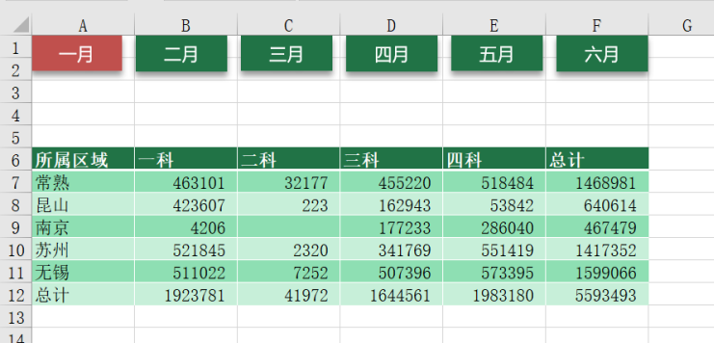
 |  | 课后小练习

任务：
 | 将所有按钮对齐后复制到所有其他工作表，并在每个工作表上把对应按钮更改为红色，完成效果见下图。
 | 要求：一月按钮与A列左侧边框对齐，六月按钮与F列右侧边框对齐，所有按钮横向平均分布。

一月
一月
二月
三月
四月
五月
六月

所属区域 | 一科 | 二科 | 三科 | 四科 | 总计
常熟 | 463101 | 32177 | 455220 | 518484 | 1468981
昆山 | 423607 | 223 | 162943 | 53842 | 640614
南京 | 4206 |  | 177233 | 286040 | 467479
苏州 | 521845 | 2320 | 341769 | 551419 | 1417352
无锡 | 511022 | 7252 | 507396 | 573395 | 1599066
总计 | 1923781 | 41972 | 1644561 | 1983180 | 5593493

